申請目次
【交付申請に必要な書類】

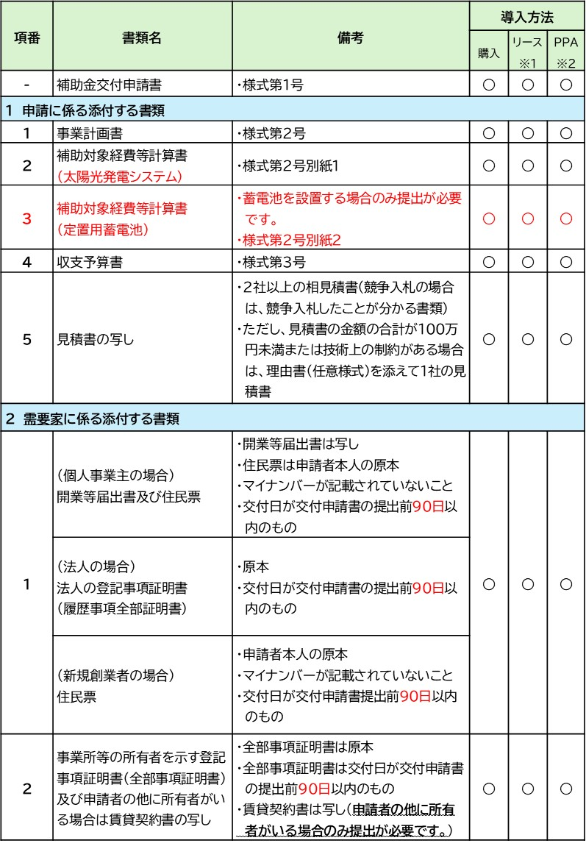

 | ※１：ファイナンスリースの場合
 | ※２：オンサイトＰＰＡの場合
 | ※３：必要に応じて提出すること

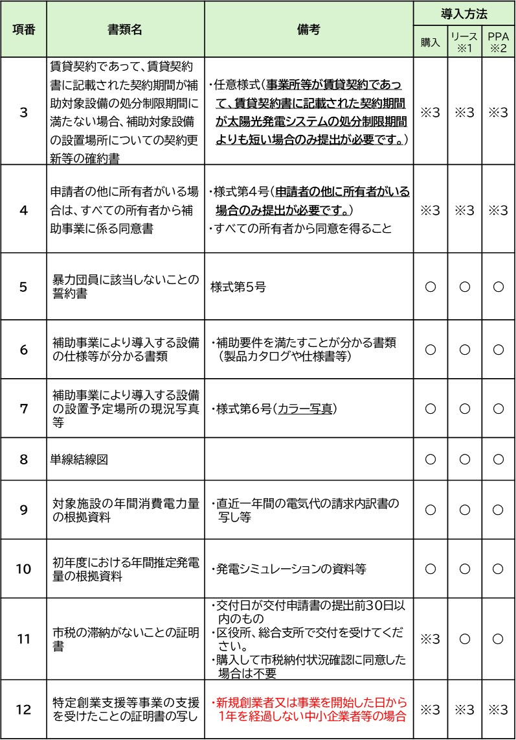

 | ※１ ファイナンスリースの場合
 | ※２ オンサイトＰＰＡの場合
 | ※３ 必要に応じて提出すること

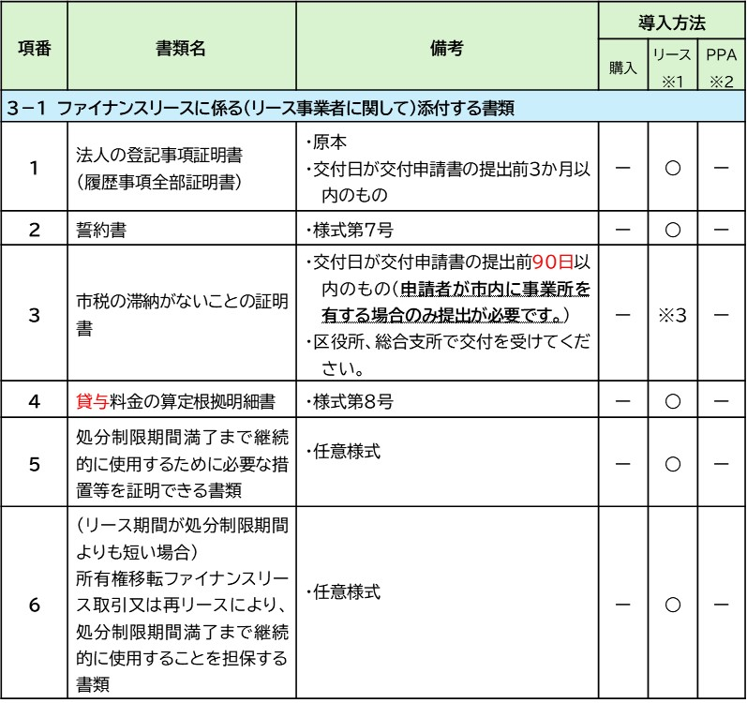

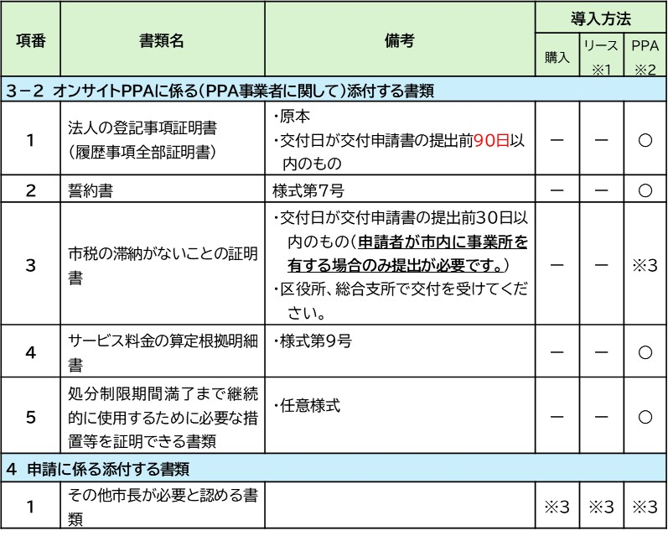

 | ※事前又は同時に「温室効果ガス削減アクションプログラム」への参加が必要です。

 |  | Ver260401

実績目次
【実績報告に必要な書類】

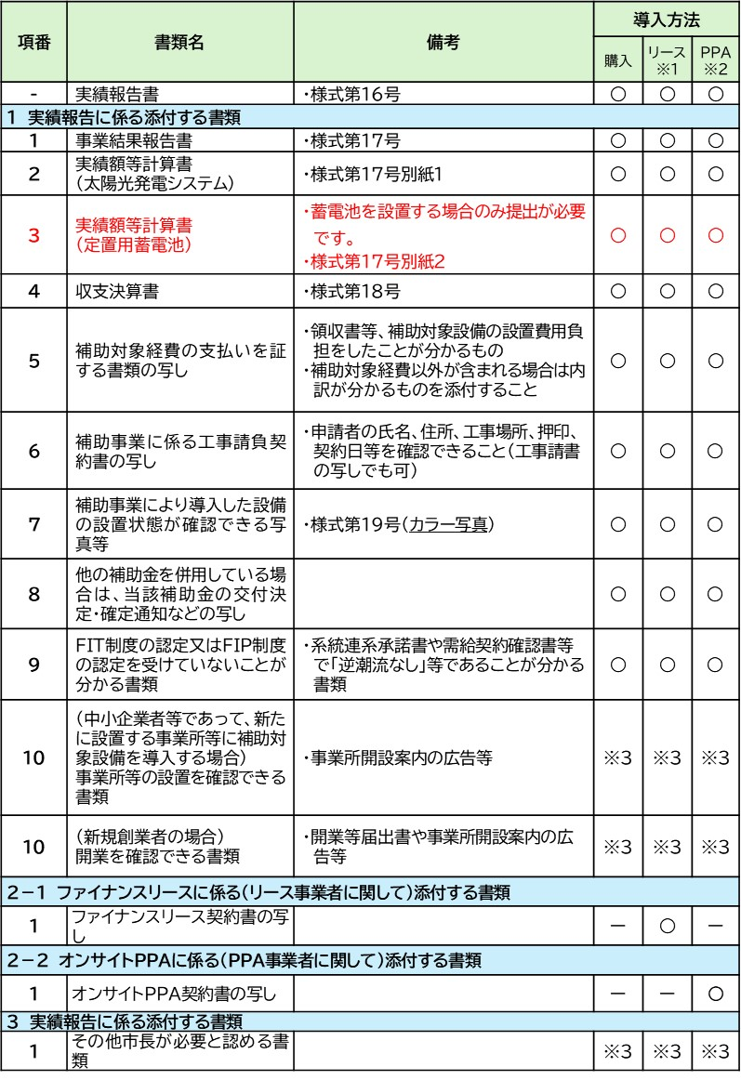

 | ※１：ファイナンスリースの場合
 | ※２：オンサイトPPAの場合
 | ※３：必要に応じて提出すること

